Backpropagation
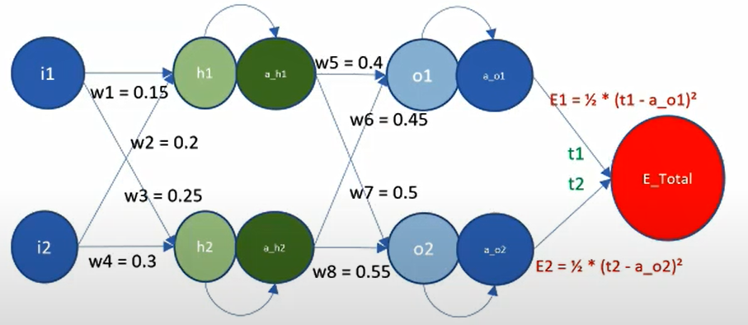
 |  |  |  |  |  |  |  | 1 | 2
 |  |  |  |  |  |  |  | h1 = w1*i1 + w2*i2 | (d)E_total/(d)w5 = (d)(E1+E2)/(d)w5
 |  |  |  |  |  |  |  | h2 = w3*i1 + w4*i2 | (d)E_total/(d)w5 = (d)E1/(d)w5
 |  |  |  |  |  |  |  | a_h1 = sigma(h1) = 1/(1+ exp(-h1)) | (d)E_total/(d)w5 = (d)E1/(d)w5 = (d)E1/(d)a_o1*(d)a_o1/(d)o1*(d)o1/(d)w5
 |  |  |  |  |  |  |  | a_h2 = sigma(h2) = 1/(1+ exp(-h2)) | (d)E1/(d)a_o1 = (d)(1/2 *(t1 - a_o1)^2)/(d)a_o1 = a_o1 - t1
 |  |  |  |  |  |  |  | o1 = w5*a_h1 + w6*a_h2 | (d)a_o1/(d)o1 = (d)sigma(o1)/(d)o1 = a_o1 * (1 - a_o1)
 |  |  |  |  |  |  |  | o2 = w7*a_h1 + w8*a_h2 | (d)o1/(d)w5 = a_h1
 |  |  |  |  |  |  |  | a_o1 = sigma(o1) | 3
 |  |  |  |  |  |  |  | a_o2 = sigma(o2) | (d)E_total/(d)w5 = (a_o1 - t1) * a_o1 * (1 - a_o1) * a_h1
 |  |  |  |  |  |  |  | E_total = E1+E2 | (d)E_total/(d)w6 = (a_o1 - t1) * a_o1 * (1 - a_o1) * a_h2
 |  |  |  |  |  |  |  | E1 = 1/2*(t1 - a_o1)^2 | (d)E_total/(d)w7 = (a_o2 - t2) * a_o2 * (1 - a_o2) * a_h1
 |  |  |  |  |  |  |  | E2 = 1/2*(t2 - a_o2)^2 | (d)E_total/(d)w8 = (a_o2 - t2) * a_o2 * (1 - a_o2) * a_h2
 |  |  |  |  |  |  |  | 4
 | 5 |  |  |  |  |  |  | (d)E1/(d)a_h1 = (a_o1 - t1) * a_o1 * (1 - a_o1) * w5
 | (d)E_total/(d)w1 = (d)E_total/(d)a_h1 * (d)a_h1/(d)h1 * (d)h1/(d)w1 |  |  |  |  |  |  | (d)E2/(d)a_h1 = (a_o2 - t2) * a_o2 * (1 - a_o2) * w7
 | (d)E_total/(d)w2 = (d)E_total/(d)a_h1 * (d)a_h1/(d)h1 * (d)h1/(d)w2 |  |  |  |  |  |  | (d) E_total/(d)a_h1 = (a_o1 - t1) * a_o1 * (1 - a_o1) * w5 + (a_o2 - t2) * a_o2 * (1 - a_o2) * w7
 | (d)E_total/(d)w3 = (d)E_total/(d)a_h2 * (d)a_h2/(d)h2 * (d)h2/(d)w3 |  |  |  |  |  |  | (d) E_total/(d)a_h2 = (a_o1 - t1) * a_o1 * (1 - a_o1) * w6 + (a_o2 - t2) * a_o2 * (1 - a_o2) * w8

 | 6
 | (d)E_total/(d)w1 = ((a_o1 - t1) * a_o1 * (1 - a_o1) * w5 + (a_o2 - t2) * a_o2 * (1 - a_o2) * w7) * a_h1 * (1 - a_h1) * i1
 | (d)E_total/(d)w2 = ((a_o1 - t1) * a_o1 * (1 - a_o1) * w5 + (a_o2 - t2) * a_o2 * (1 - a_o2) * w7) * a_h1 * (1 - a_h1) * i2
 | (d)E_total/(d)w3 = ((a_o1 - t1) * a_o1 * (1 - a_o1) * w6 + (a_o2 - t2) * a_o2 * (1 - a_o2) * w8) * a_h2 * (1 - a_h2) * i1
 | (d)E_total/(d)w4 = ((a_o1 - t1) * a_o1 * (1 - a_o1) * w6 + (a_o2 - t2) * a_o2 * (1 - a_o2) * w8) * a_h2 * (1 - a_h2) * i2

 |  |  |  |  | eta = | 0.01
t1 | t2 | i1 | i2 | w1 | w2 | w3 | w4 | h1 | a_h1 | h2 | a_h2 | w5 | w6 | w7 | w8 | o1 | a_o1 | o2 | a_o2 | E1 | E2 | E_total | (d)E_total/(d)w1 | (d)E_total/(d)w2 | (d)E_total/(d)w3 | (d)E_total/(d)w4 | (d)E_total/(d)w5 | (d)E_total/(d)w6 | (d)E_total/(d)w7 | (d)E_total/(d)w8
0.01 | 0.99 | 0.05 | 0.1 | 0.15 | 0.2 | 0.25 | 0.3 | 0.0275 | 0.506874566765 | 0.0425 | 0.510623401 | 0.4 | 0.45 | 0.5 | 0.55 | 0.43253035716 | 0.60647773221 | 0.53428015393 | 0.63048083545 | 0.17789284251 | 0.064627014839 | 0.24251985735 | 0.00018825566694 | 0.00037651133388 | 0.00022481346258 | 0.00044962692515 | 0.072157072912 | 0.072690745192 | -0.042455250093 | -0.04276924828
0.01 | 0.99 | 0.05 | 0.1 | 0.14999811744 | 0.19999623489 | 0.24999775187 | 0.29999550373 | 0.0275 | 0.506874449127 | 0.042499437966 | 0.51062326056 | 0.39927842927 | 0.44927309255 | 0.5004245525 | 0.55042769248 | 0.43179332528 | 0.60630181655 | 0.53471360242 | 0.63058181229 | 0.17778792821 | 0.064590716828 | 0.24237864504 | 0.00018663574743 | 0.00037327149487 | 0.00022318952503 | 0.00044637905007 | 0.072147088913 | 0.072680684229 | -0.042438513495 | -0.042752386062

